Blad1
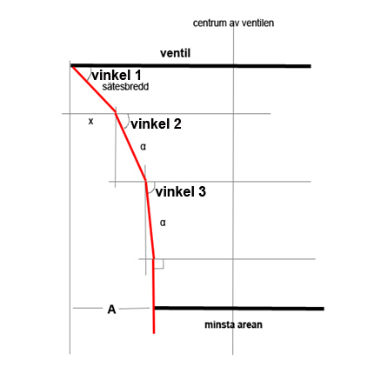

Ventildiameter (mm) | 50
minsta arean (som % av ventil) | 88
minsta arean (diametern) | 44
sätesbredd (mm) | 0.8
A (minskning i radie) | 3
x (mm) | 0.57
α (mm) | 2.89

vinkel 1 (°) | 45
vinkel 2 (°) | 60
vinkel 3 (°) | 70

